アプラス預金口座振替依頼書_自動払込利用申込書-org
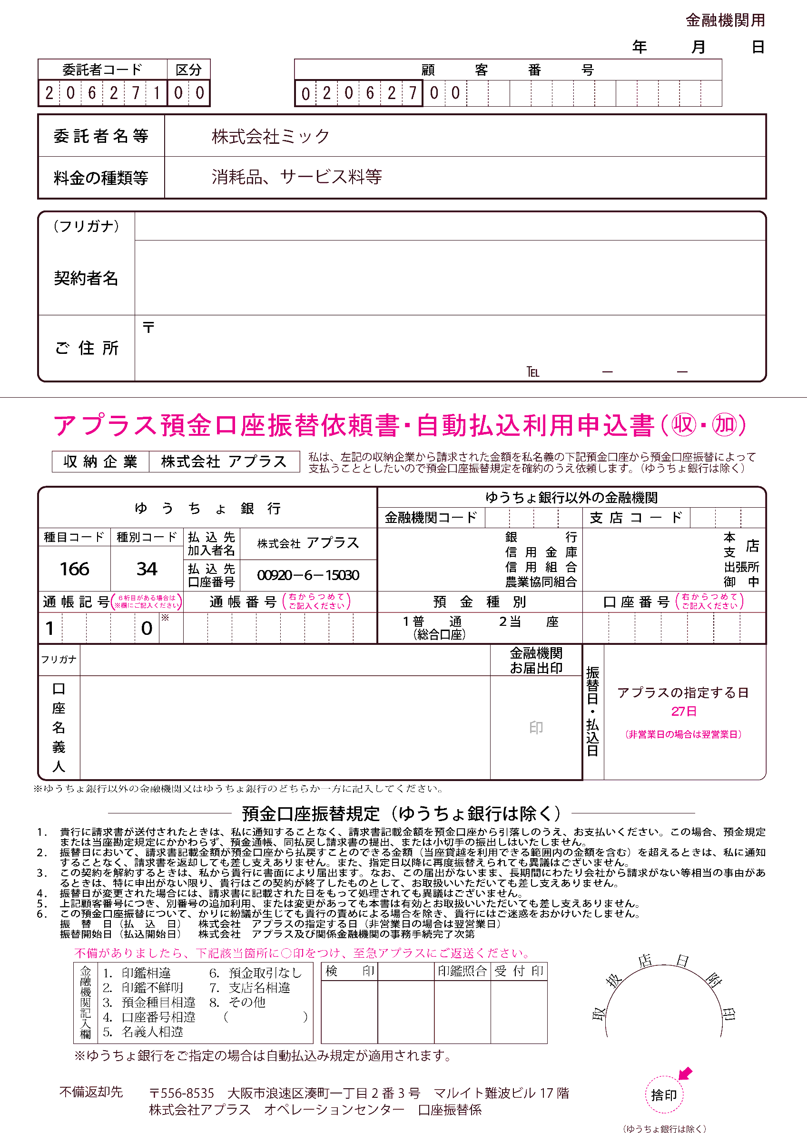

アプラス預金口座振替依頼書_自動払込利用申込書
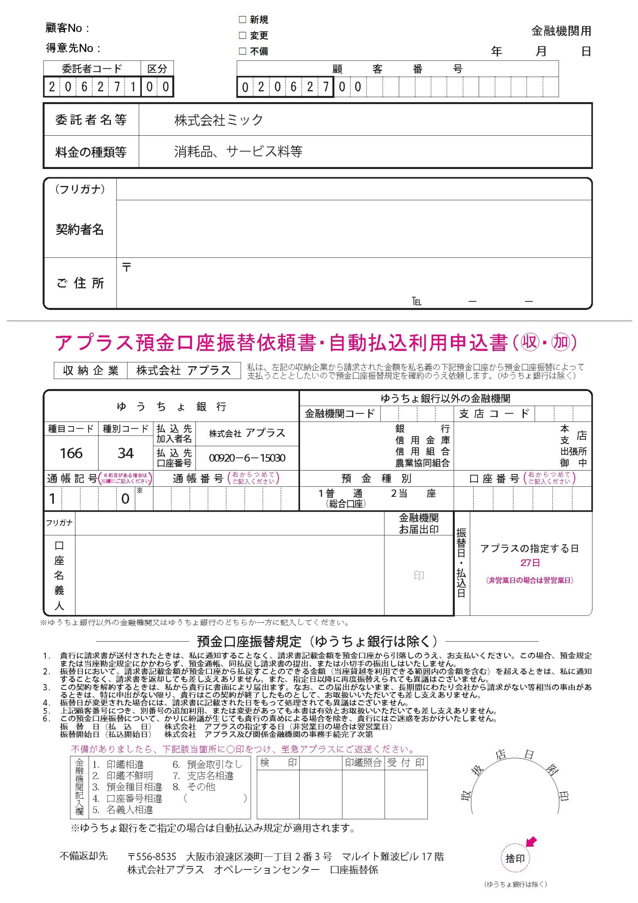

アプラス預金口座振替依頼書_自動払込利用申込書_お客様
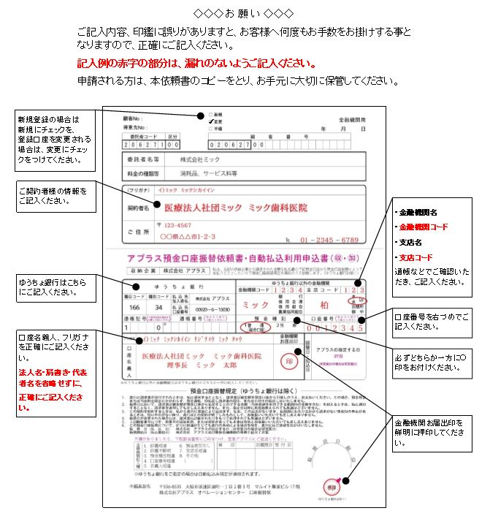
【お客様用】
【口座振替 開始日のご案内】

口座振替日
口座振替日
口座振替日
 | 送付月 | 2022-03-23

 | 2022-02-21 | ～ | 2022-03-20 |  | 2022-03-27 |  | 2022-04-10 | 2022-04-27 | 2022-05-10 | 2022-05-27
 | 口振申込書 ミック到着 |  |  |  | × |  | 締日 | 口振開始 | 締日 | ○

 |  |  |  | 2022-03-21 | ～ | 2022-04-20 |  | 2022-04-27 | 2022-05-10 | 2022-05-27
 |  |  |  | 口振申込書 ミック到着 |  |  |  | × | 締日 | 口振開始

 | ※口座振替日、締日は祝日等で前後する場合があります。

【アプラス預金口座振替依頼書 記入例】

